FORMATO PREPROPUESTA PIA I 2024
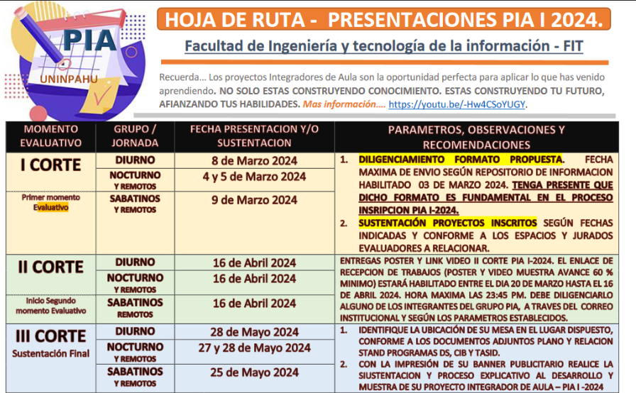
PROYECTOS INTEGRADORES DE AULA - PIA.
Uso y apropiacion del conocimiento.
Formato Prepropuesta - I 2024
ETAPA I - INSCRIPCIÓN.

 | PROGRAMA: Relacione según corresponda, seleccionando con X
 | IDS |  | x |  | Ingenieria en Desarrollo de Software
 | TASID |  |  |  | Tecnologia en Administración de Sistemas de información y Documentación.
 | CIB |  |  |  | Ciencia de la Informacion y Bibliotecologia

 | INTEGRANTES: |  |  |  | REFERENCIACIÓN:
 |  | NOMBRES | APELLIDOS |  | SEMESTRE | JORNADA
 | Estudiante 1: | David Santiago | Jimenez |  | VI | N
 | Estudiante 2: | Jean Paul | Ariza |  | VI | N
 | Estudiante 3:

 | NOMBRE DEL PROYECTO INTEGRADOR: Tenga en cuenta: El nombre (titulo) debe ser concreto y capaz de recoger la idea principal del Proyecto Integrador de Aula, por ello, la extensión ideal de un título es de 15 palabras, aproximadamente. Digitelo en mayuscula sostenida.
 | iaCommerce

 | PLANTEAMIENTO DEL PROBLEMA: Un planteamiento del problema es una descripción concisa de un problema que debe abordarse o una condición que debe mejorarse. ABORDA EL QUE ??
 | El comercio electrónico en Colombia está creciendo rápidamente, pero los vendedores aún no aprovechan todas las ventajas de las tecnologias emergetes para agilizar y acelerar sus procesos de facturacion, con Iacommerce se busca ser una herramienta y ser un aliado estrategico a la hora de generar facturas faciles para todo el pequeño y micro empresariado colombiano.

 | OBJETIVO GENERAL: Es aquel que expresa de forma clara, concisa y realista el resultado que se desea alcanzar al final del proyecto en el semestre actual. Vinculando la asignaturas cursadas a lo largo de su proceso formativo. ABORDA LA FINALIDAD DEL PROYECTO INTEGRADOR DE AULA.
 | Desarrollar una aplicación de eCommerce en Colombia que utilice inteligencia artificial para su apoyo como chatbot y/o asistente virtual a la hora de generar facturas.

 | OBJETIVOS ESPECIFICOS: Minimo 3 - Para redactar los objetivos específicos, es necesario iniciar con un verbo en infinitivo para cada objetivo. El mismo debe explicar de manera concreta la acción que ejercerá el logro a cumplir, el cual debe tener como referencia el cumplimiento del objetivo general. ABORDA EL COMO.
 | 1. Levantamiento de informacion, creacion de documentacion y diagramacion 2.Diseñar un sistema de facturación y de inventario 3.Desarrollar el sistema de facturación y de inventario 4.Integrar una api para un asistente de IA 5.Implementar todo en una aplicación Android

 | JUSTIFICACION: Expone las razones que motivan la realización de dicho Proyecto Integrador. Se explica la importancia y los motivos que llevaron al grupo conformado a realizar el trabajo en cuestión.. ABORDA EL POR QUE??
 | Integrar inteligencia artificial en un sistema de facturacion implica un gran apoyo en Colombia mejora la experiencia del usuario y/o Vendedor al tener una herramienta facil e intuitiva el cual le permita agilizar sus procesos de facturacion ademas de tener un componente chatbot que le permita ser un asistente y aliado estrategico.

 | MOTIVACION INTRINSECA: Que factores internos y/o externos me motivan al desarrollo de este proyecto.
 | Desarrollar aplicacione moviles innovadoras con IAs incluidas donde se pueda ver la ayuda de las Inteligencias Artificiales a el pequeño y mediano empresario en colombia.

 | RELACIONE LAS ASIGNATURAS QUE SE INVOLUCRAN EN SU PROYECTO Y COMO ESTAS APORTAN DENTRO DEL DESARROLLO DEL MISMO:
 | ASIGNATURA |  | APORTES DE LA ASIGNATURA EN SU PROYECTO |  |  |  | DOCENTE ORIENTADOR
 | Sistemas Operativos |  | Android |  |  |  | Oscar Orlando Robayo
 | Programacion en Ambientes Moviles |  | Principal Plataforma la cual se va a desarrollar la Aplicacion |  |  |  | Brayan Salas
 | Nuevas tendencias Tecnologicas |  | Implementacion de tecnologias de vanguardia como la IA |  |  |  | Alvaro Guacaneme Tunjano

 | OBSERVACIONES A CARGO DEL JURADO EVALUADOR (Espacio reservado para la revisión y retroalimentación docente)

 | APROBADO: |  |  | SI |  |  | NO
 | NOTA:
 | NOMBRE JURADOS EVALUADORES:

 | Nota: El presente formato de propuesta permite el proceso de inscripcion de su proyector integrador - PIA, referenciar los participantes para los procesos de evaluacion en cada uno de los cortes. Recuerde que el objetivo general permite apropiar los conocimientos a adquirir en el presente semestre y los que se tienen hasta la fecha, según la malla curricular de su programa. Por lo anterior es de suma importancia su correcto diligenciamiento, sea claro y precisos al abordar cada tópico. Fecha de entrega a mas tardar el 03 de marzo 2024 - 6:00 PM a traves del formulario de referencia: https://forms.office.com/r/nu5QQDxES4. Que permita su oportuna gestion y reparto a los tutores y jurado de calificacion asignado.

